메뉴구조도
[프로젝트명] 쥐뢰찾기 문서작성일 : 2021.04.30 Version : 0.1 작성자 :
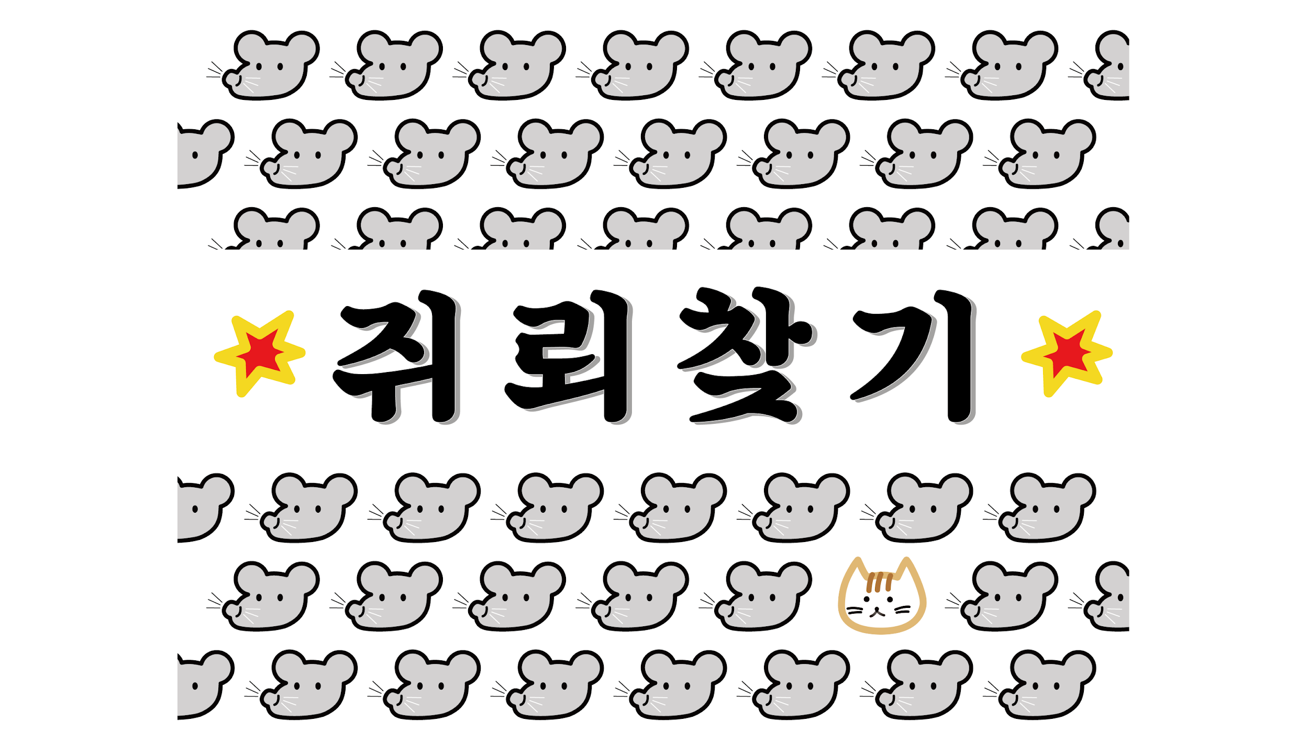

시작화면
메인화면
게임화면
내 프로필
커뮤니티

로그인
회원가입
1
2
방 생성
방 참가
1
2
내 프로필
3
커뮤니티
4
전체 채팅
5
종료
6
게임 준비
1
프로필 보기
3
게임 나가기
2
1:1 채팅
4
프로필 수정
1
게시글 목록
1
게시글 보기
2
글 수정/ 삭제
4
글 작성
3

